2018_06_data
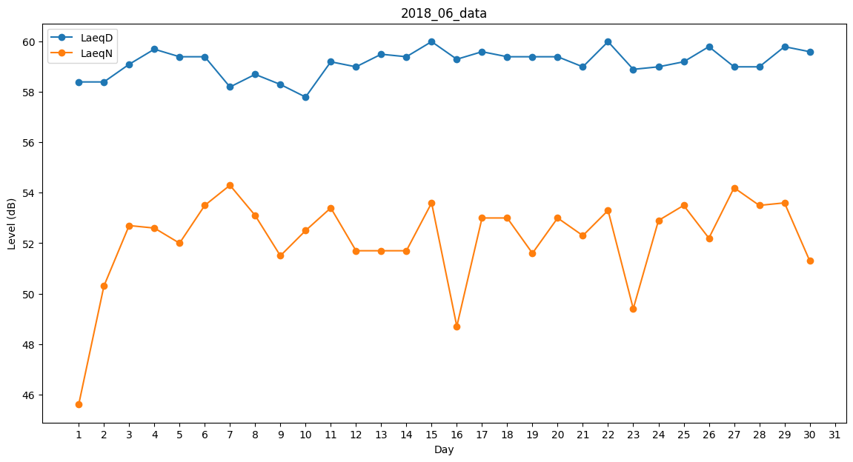
Day | LaeqD | LaeqN
1 | 58.4 | 45.6
2 | 58.4 | 50.3
3 | 59.1 | 52.7
4 | 59.7 | 52.6
5 | 59.4 | 52
6 | 59.4 | 53.5
7 | 58.2 | 54.3
8 | 58.7 | 53.1
9 | 58.3 | 51.5
10 | 57.8 | 52.5
11 | 59.2 | 53.4
12 | 59 | 51.7
13 | 59.5 | 51.7
14 | 59.4 | 51.7
15 | 60 | 53.6
16 | 59.3 | 48.7
17 | 59.6 | 53
18 | 59.4 | 53
19 | 59.4 | 51.6
20 | 59.4 | 53
21 | 59 | 52.3
22 | 60 | 53.3
23 | 58.9 | 49.4
24 | 59 | 52.9
25 | 59.2 | 53.5
26 | 59.8 | 52.2
27 | 59 | 54.2
28 | 59 | 53.5
29 | 59.8 | 53.6
30 | 59.6 | 51.3

